LOTE 02 - CAPACHOS PERSONALIZAD
LOTE 02 - CAPACHOS PERSONALIZADOS SJGO
ESPECIFICAÇÕES TÉCNICAS
ITEM | LOCAL | Descrição detalhada | Imagem Modelo | QUANT. SJGO | COMP. | LARG. | ÁREA (M²) | VALOR UNITÁRIO R$ | VALOR TOTAL R$
26 | Área interna - Edifício-Sede | Tapete de vinil para ambiente interno/externo onde há trânsito de público, vulcanizado, sem borda rebaixada, leve, resistente, lavável, anti- chama, antiderrapante e aderente ao piso, altura aproximada de 10 mm, fundo na cor grafite e personalizado com a logomarca da Justiça Federal centralizada, conforme layouts nos Anexos 01 e 02. Metragem: 1,17 x 1,2m total do tapete e 40 x 45cm da personalização e recortes de 5 x 24 cm nas laterais esquerda e direita. | 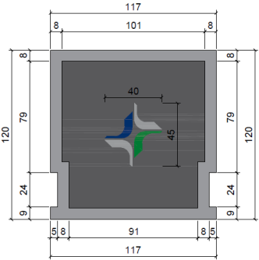 | 4 | 1.17 | 1.20 | 1.404 | R$ 490.82 | R$ 1,963.28
27 | Área interna - Edifício-Sede | Tapete de vinil para ambiente interno/externo onde há trânsito de público, vulcanizado, sem borda rebaixada, leve, resistente, lavável, anti- chama, antiderrapante e aderente ao piso, altura aproximada de 10 mm, fundo na cor grafite e personalizado com a logomarca da Justiça Federal centralizada, conforme layouts nos Anexos 03, 04 e 05. As medidas são aproximadas e devem ser conferidas pela empresa, há recorte para encaixe da porta de elevador. Metragem: 1,37 x 1,57m total do tapete e 35 x 41cm da personalização e recortes de 9 x 26 cm e 9 x 33 cm (obs: os lados dos recortes não são os mesmos para os 3 tapetes). | 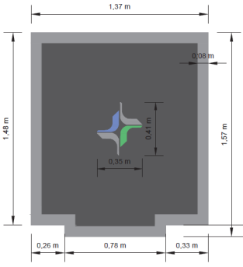 | 6 | 1.37 | 1.57 | 2.1509 | R$ 751.94 | R$ 4,511.64
28 | Área externa - Edifício Anexo e Gama Dias | Tapete de vinil para ambiente interno/externo onde há trânsito de público, vulcanizado, sem borda rebaixada, leve, resistente, lavável, anti- chama, antiderrapante e aderente ao piso, altura aproximada de 10 mm, fundo na cor grafite e personalizado com a logomarca da Justiça Federal centralizada, conforme layouts nos Anexos 06 e 08. Metragem: 2,38 x 0,80m total do tapete e 47 x 50cm da personalização. | 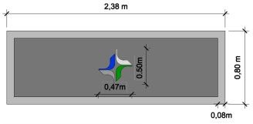 | 6 | 2.38 | 0.80 | 1.904 | R$ 665.62 | R$ 3,993.72
29 | Área externa - Edifício-Sede | Tapete de vinil para ambiente interno/externo onde há trânsito de público, vulcanizado, sem borda rebaixada, leve, resistente, lavável, anti- chama, antiderrapante e aderente ao piso, altura aproximada de 10 mm, fundo na cor grafite e personalizado com a logomarca da Justiça Federal centralizada, conforme layout no Anexo 07. Metragem: 1,34 x 0,80 m do tapete e 41 x 35 cm da personalização. | 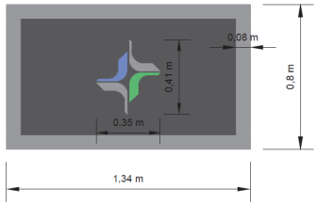 | 6 | 1.34 | 0.80 | 1.072 | R$ 374.76 | R$ 2,248.56
30 | Área interna - Edifício Gama Dias | Tapete de vinil para ambiente interno/externo onde há trânsito de público, vulcanizado, sem borda rebaixada, leve, resistente, lavável, anti- chama, antiderrapante e aderente ao piso, altura aproximada de 10 mm, fundo na cor grafite e personalizado com a logomarca da Justiça Federal centralizada, conforme layout no Anexo 09. Metragem: 1,02 x 1,22m total do tapete e 35 x 41cm da personalização. | 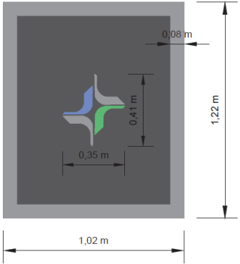 | 4 | 1.02 | 1.22 | 1.2444 | R$ 435.03 | R$ 1,740.12
Total |  |  |  |  |  |  |  | R$ 2,718.17 | R$ 14,457.32

